关系图
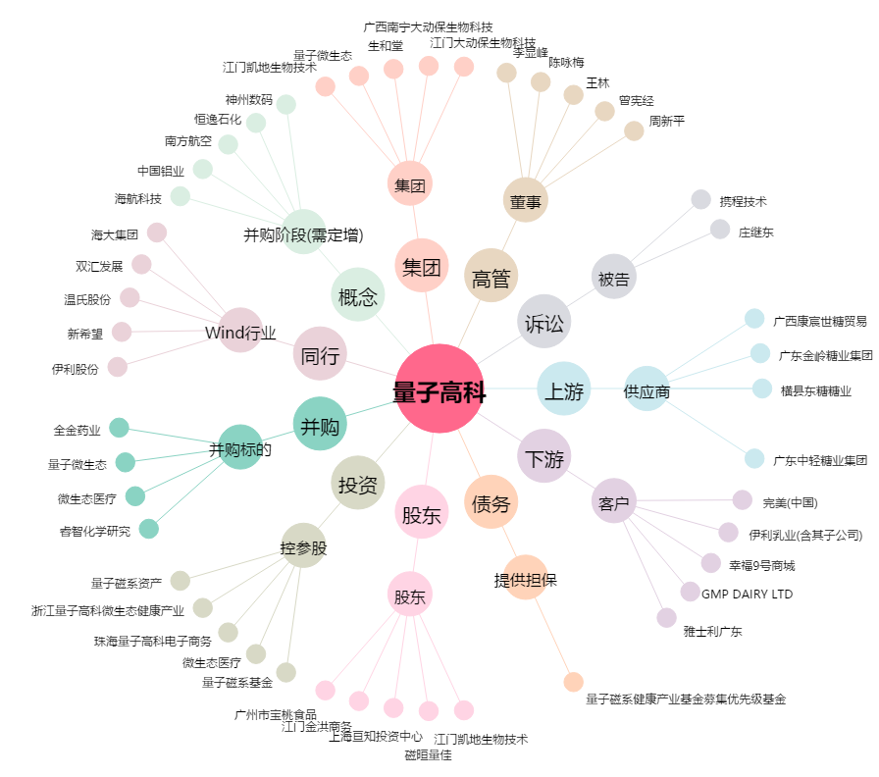
量子高科[300149.SZ] - 关系概览图

